1.1
voltar à página inicial |  |  |  | 1 - CLAREZA DO CONTEÚDO
 | S | N | NA
 | x |  |  | 1.1 O sítio Web apresenta um resumo breve do seu propósito, visível sem se fazer scroll
 |  |  |  | Num primeiro vislumbre do sítio Web deve ser visível uma breve definição do seu propósito que dê a indicação ao utilizador de que sítio Web se trata e quais são as tarefas que se podem levar a efeito.

 | Listagem de evidências - https://registocriminal.justica.gov.pt
 | 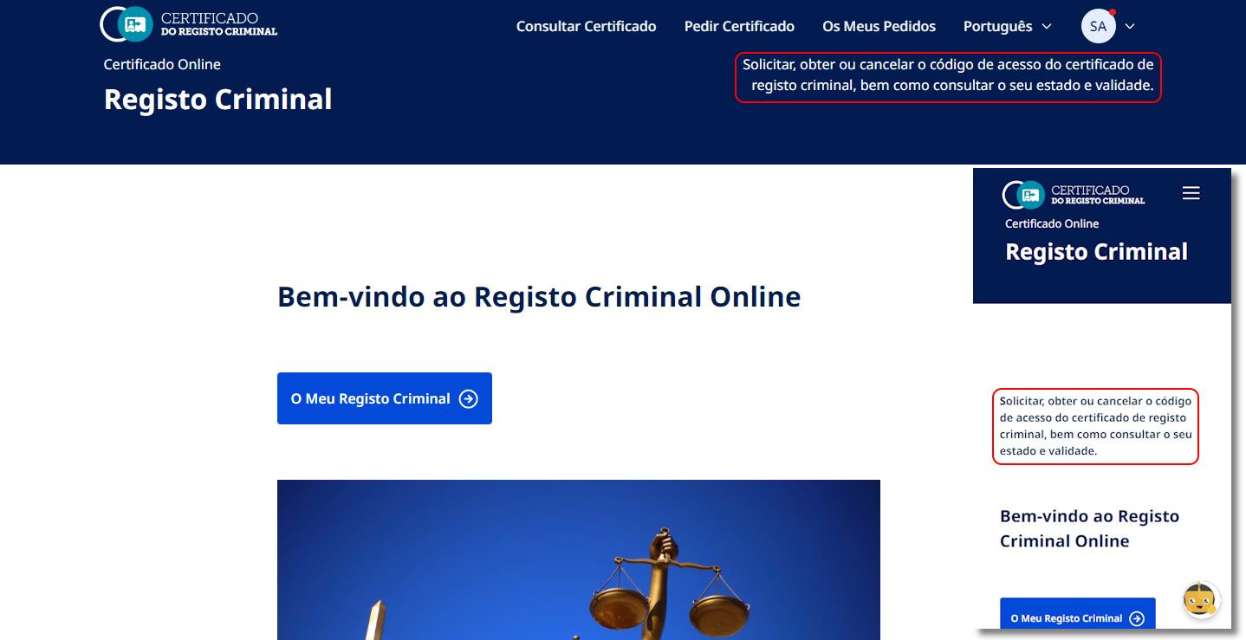 O sítio Web apresenta um resumo breve do seu propósito, visível sem se fazer scroll. O texto no topo mostra que neste site é possível obter o Certificado do Registo Criminal.

1.3
voltar à página inicial |  |  |  | 1 - CLAREZA DO CONTEÚDO
 | S | N | NA
 | x |  |  | 1.3 Cada bloco de conteúdo contém a sua data de atualização
 |  |  |  | Cada bloco de conteúdo isolado ou conjunto de blocos de conteúdo relacionado deverá ter a data da sua atualização associada, expressa num tamanho de letra 2 pontos abaixo ao do corpo do texto, com contraste mais reduzido mas nunca inferior a 4,5:1.

 | Listagem de evidências - https://registocriminal.justica.gov.pt
 | 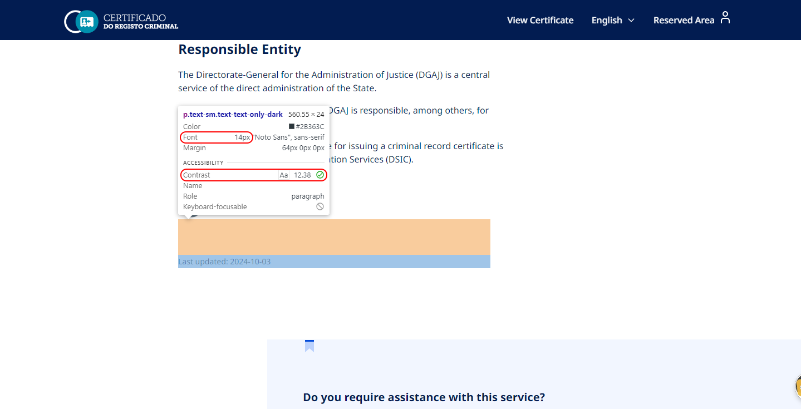 O conjunto de blocos de conteúdo relacionado na página principal tem a data da sua atualização associada, expressa num tamanho de letra 2 pontos abaixo ao do corpo do texto, com contraste mais reduzido mas não inferior a 4,5:1.

1.4
voltar à página inicial |  |  |  | 1 - CLAREZA DO CONTEÚDO
 | S | N | NA
 | x |  |  | 1.4 A informação sobre a entidade responsável pelo conteúdo está em todas as páginas
 |  |  |  | A identificação da entidade responsável pelos conteúdos produzidos, incluindo uma hiperligação para a página de contactos deverá constar do rodapé de todas as páginas.

 | Listagem de evidências - https://registocriminal.justica.gov.pt
 | 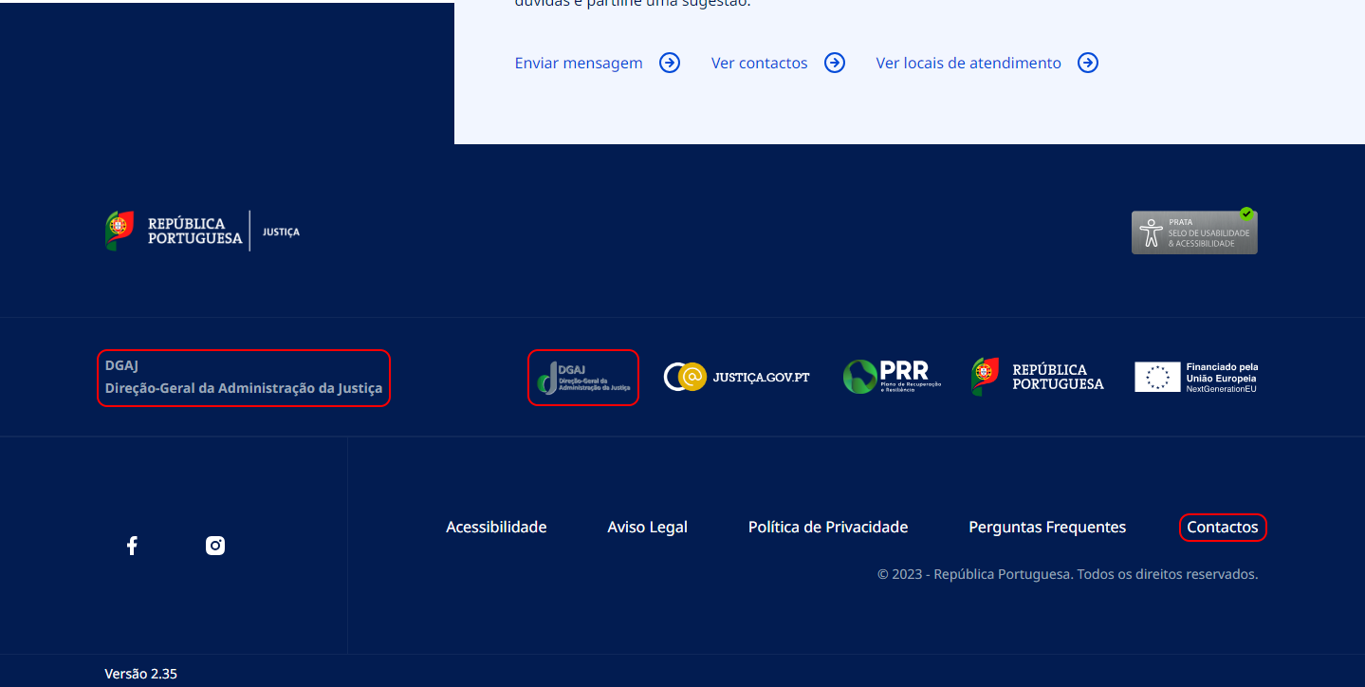 A identificação da entidade responsável pelos conteúdos produzidos e uma hiperligação para a página de contactos constam do rodapé de todas as páginas.

2.1
voltar à página inicial |  |  |  | 2 - USABILIDADE DO CONTEÚDO
 | S | N | NA
 | x |  |  | 2.1 O tipo de letra do corpo do documento é adequado e o tamanho da letra é, no mínimo, de 12 pontos
 |  |  |  | De forma a assegurar a boa legibilidade do texto para todos os utilizadores, o tamanho de letra do texto que compõe o corpo do documento deverá ser, no mínimo, de 12 pontos, assegurando sempre que os mesmos são escaláveis para tamanhos superiores, sempre que o utilizador considere necessário.

 | Listagem de evidências - https://registocriminal.justica.gov.pt
 | 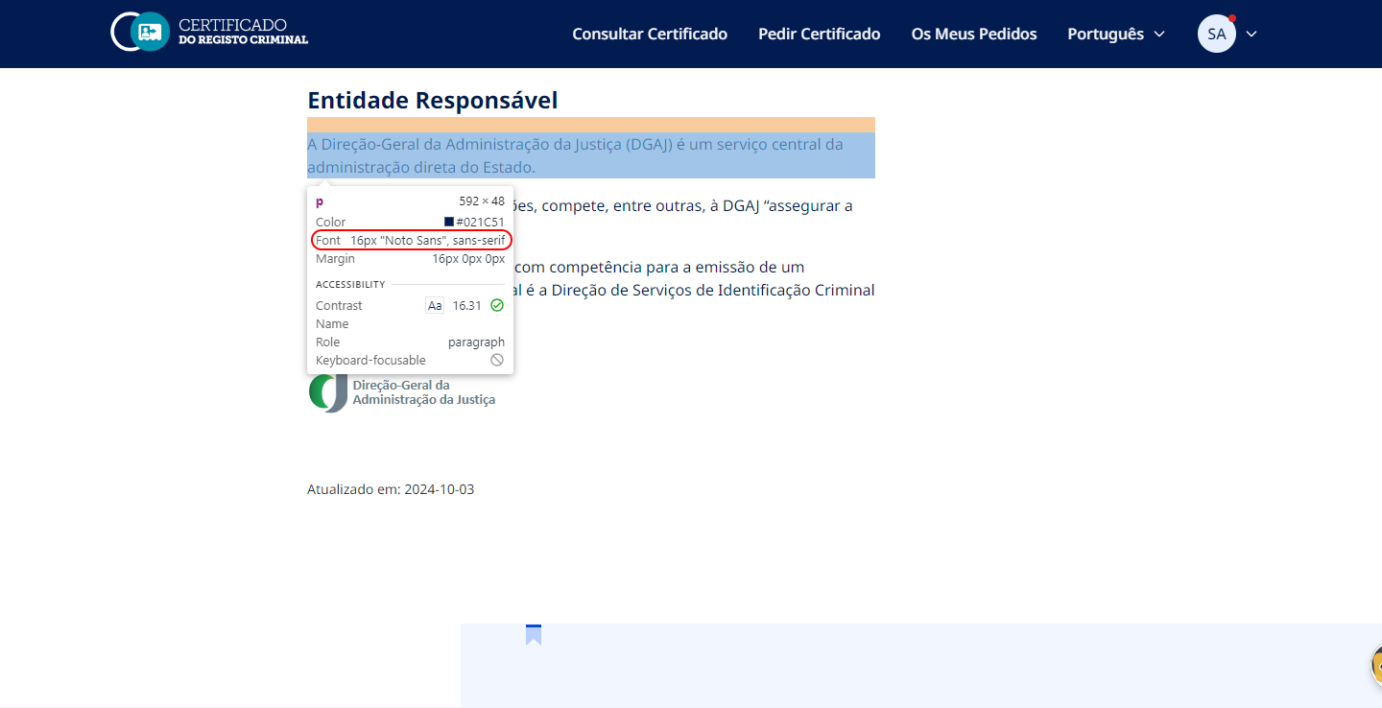 O tipo de letra do corpo do documento é o 'Noto Sans' sans-serif, e o seu tamanho normal é de 16px. Os tamanhos são escaláveis utilizando as ferramentas dos próprios browsers.

2.2
voltar à página inicial |  |  |  | 2 - USABILIDADE DO CONTEÚDO
 | S | N | NA
 | x |  |  | 2.2 A informação secundária (datas, autores) utiliza, no mínimo, um tamanho de letra de 10 pontos
 |  |  |  | A informação secundária, como os autores de textos ou de imagens, as datas de publicação ou outros tipos de meta-informação, podem usar tamanhos de letra mais pequenos, mas, no mínimo, com 10 pontos, assegurando sempre que os mesmos são escaláveis para tamanhos superiores, sempre que o utilizador considere necessário.

 | Listagem de evidências - https://registocriminal.justica.gov.pt
 | 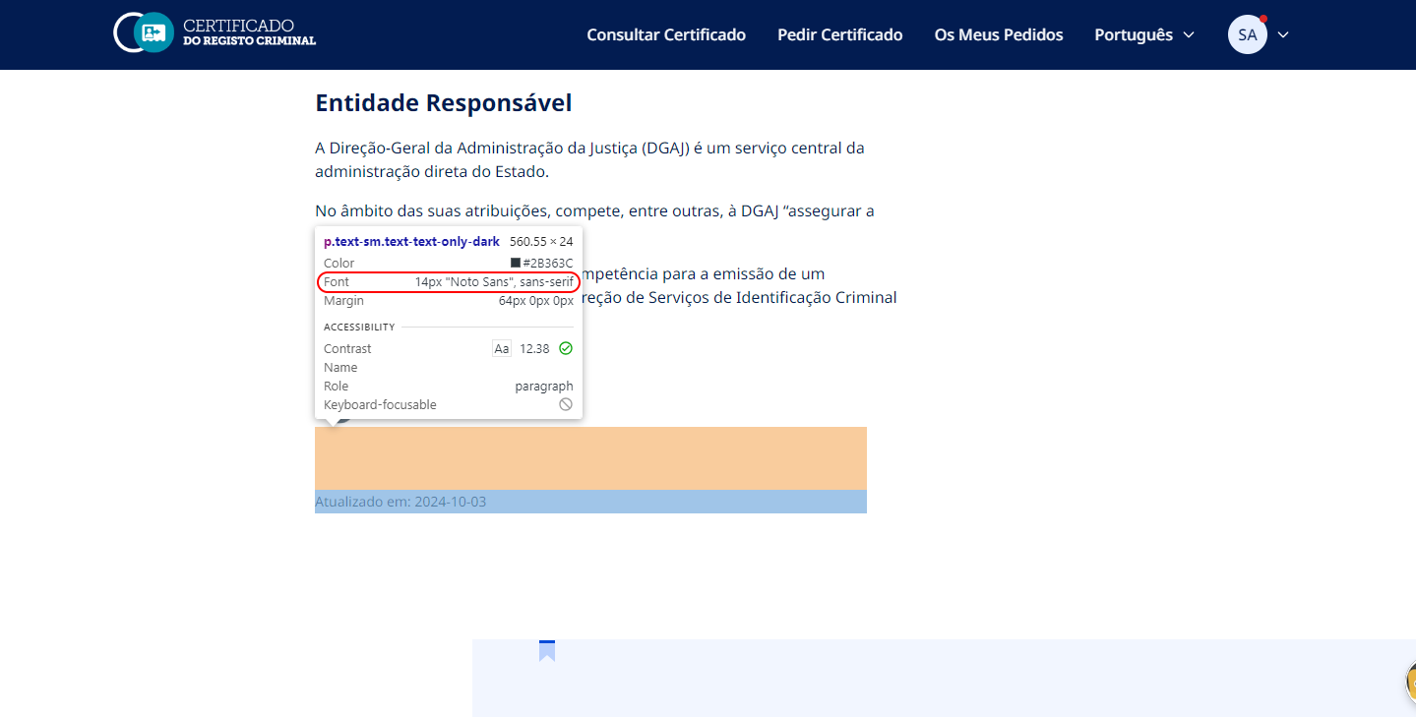 A informação secundária utiliza um tamanho de letra de 14px. Os tamanhos são escaláveis utilizando as ferramentas dos próprios browsers.

2.3
voltar à página inicial |  |  |  | 2 - USABILIDADE DO CONTEÚDO
 | S | N | NA
 | x |  |  | 2.3 Blocos e linhas de texto com largura não superior a 100 caracteres
 |  |  |  | Para manter o conforto de leitura, os blocos ou linhas de texto não deverão ter mais de 100 caracteres de largura. Os 80 caracteres correspondem à dimensão que se apresenta nos estudos como a mais confortável para os utilizadores.

 | Listagem de evidências - https://registocriminal.justica.gov.pt
 | 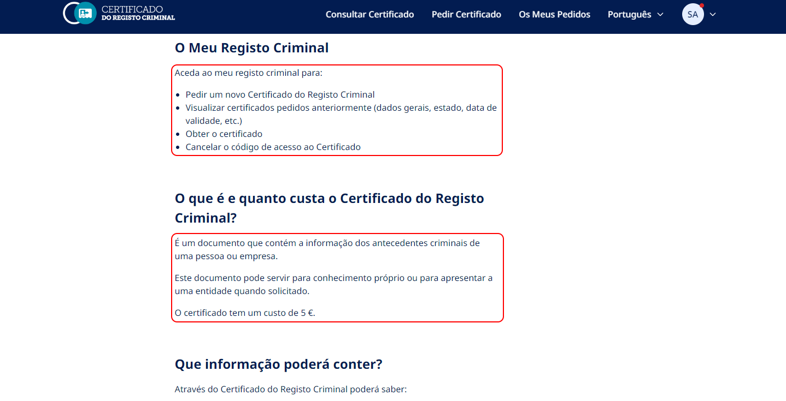 Os parágrafos "<p>", list items "<li>", etc., têm uma largura máxima de 65 caracteres (max-width: 65ch;) sem contar os espaços entre palavras. Na maioria dos casos, a largura dos próprios containers (<div>, etc.) impedem mais de 80 caracteres por linha.

2.4
voltar à página inicial |  |  |  | 2 - USABILIDADE DO CONTEÚDO
 | S | N | NA
 | x |  |  | 2.4 O espaçamento entre linhas não é inferior a 1.5x o tamanho da letra
 |  |  |  | Para assegurar a leitura confortável de blocos de texto deve ser usado um espaçamento entre linhas de 1.5x o tamanho da letra.

 | Listagem de evidências - https://registocriminal.justica.gov.pt
 | 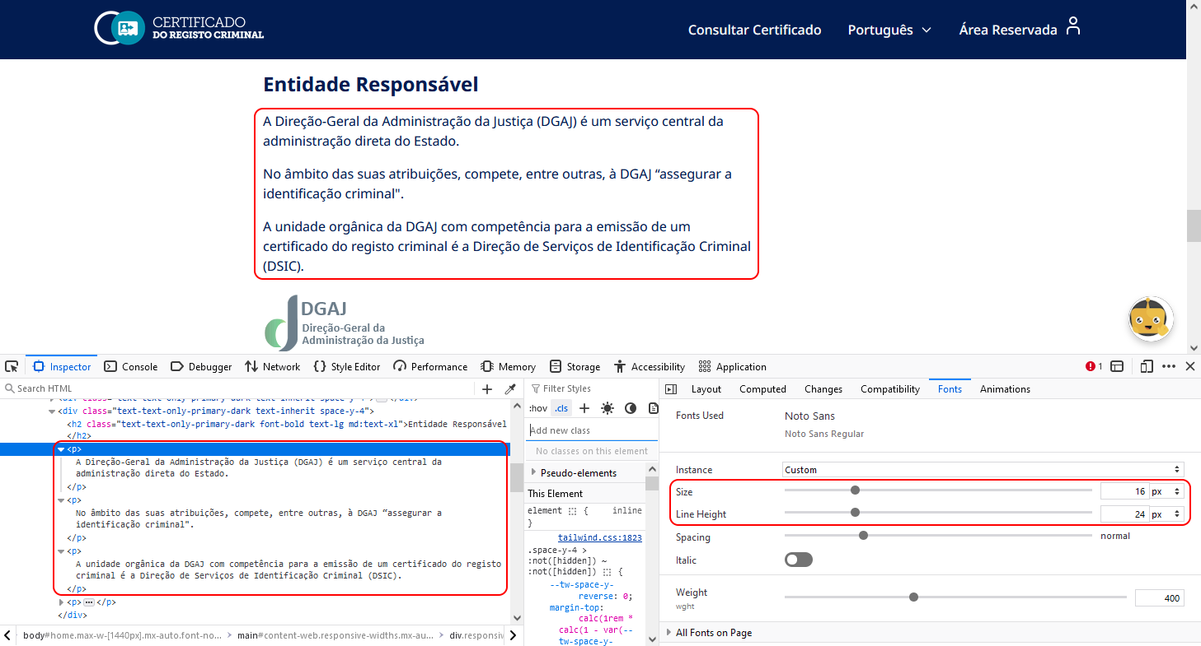 O espaçamento entre linhas não é inferior a 1.5x o tamanho da letra.

3.1
voltar à página inicial |  |  |  | 3 - ESTRUTURA DA NAVEGAÇÃO
 | S | N | NA
 | x |  |  | 3.1 Nenhum nível de navegação tem mais de 9 opções
 |  |  |  | A navegação principal deve ser equilibrada, nem com demasiadas opções de topo sem opções secundárias, nem com poucas opções de topo e muitas opções secundarias. Nenhum nível de navegação deve ter mais de 9 opções.

 | Listagem de evidências - https://registocriminal.justica.gov.pt
 | 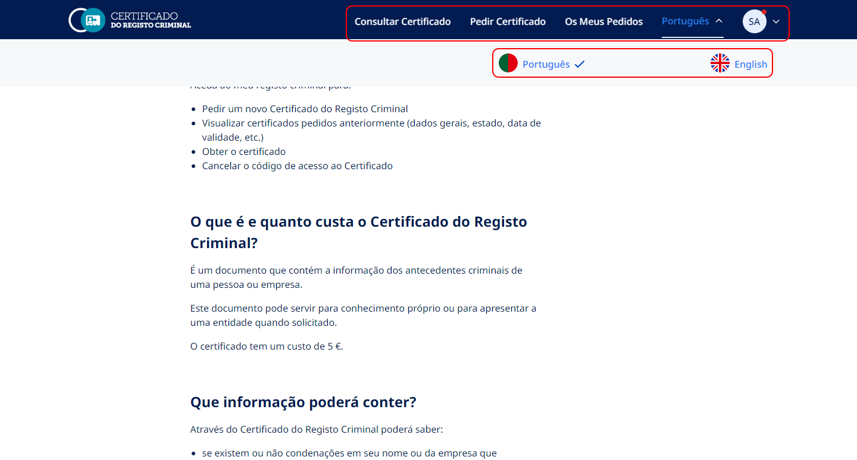 A navegação é muito simples e com poucas opções, tanto principais como secundárias.

3.2
voltar à página inicial |  |  |  | 3 - ESTRUTURA DA NAVEGAÇÃO
 | S | N | NA
 | x |  |  | 3.2 A navegação principal está sempre visível e sempre no mesmo local
 |  |  |  | As opções de primeiro nível da navegação principal estão sempre visíveis e encontram-se sempre no mesmo local em todas as páginas. A posição atual do utilizador na estrutura de navegação deve ser evidenciada.

 | Listagem de evidências - https://registocriminal.justica.gov.pt
 | 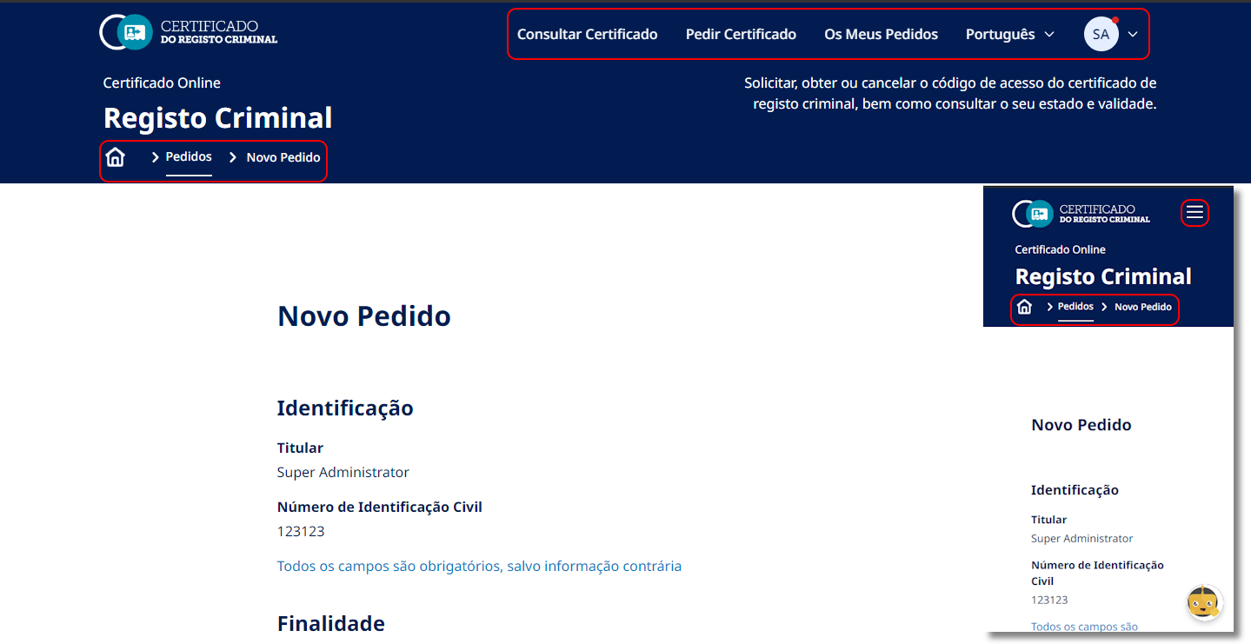 As opções de primeiro nível da navegação principal estão sempre visíveis e encontram-se sempre no mesmo local em todas as páginas. A posição atual do utilizador na estrutura de navegação está devidamente evidenciada. Nota: O relatório de auditoria ao site refere que o menu de mobile consiste apenas num ícone de “Menu Hambúrguer”, não tendo o texto descritivo “Menu” associado ao ícone (tal como acontece no menu tablet). Assim, estão previstas alterações a esse nível.

3.3
voltar à página inicial |  |  |  | 3 - ESTRUTURA DA NAVEGAÇÃO
 | S | N | NA
 | x |  |  | 3.3 As hiperligações de texto não devem ser diferenciadas apenas com base na cor
 |  |  |  | As hiperligações de texto devem apresentar um contraste mínimo de 4,5:1 com a envolvente e uma representação visual complementar à cor - idealmente as hiperligações devem apresentar-se sublinhadas. As hiperligações em texto devem apresentar-se da mesma forma em todo o sítio Web.

 | Listagem de evidências - https://registocriminal.justica.gov.pt
 | 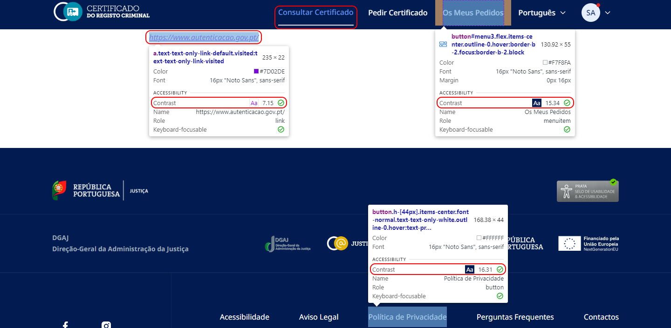 As hiperligações de texto no menu (e outras relevantes) apresentam um contraste mínimo de 4,5:1 com a envolvente e uma representação visual complementar à cor (sublinhado). As hiperligações normais em texto apresentam-se da mesma forma em todo o sítio Web. Em vários casos, as hiperligações gráficas, além de mudarem de cor, mudam também de tamalho.

4.1
voltar à página inicial |  |  |  | 4 - ESTRUTURA DA INFORMAÇÃO
 | S | N | NA
 |  | x |  | 4.1 Os documentos longos têm um índice no topo com hiperligações internas para o mesmo
 |  |  |  | Os documentos com mais de três ecrãs de altura deverão ter a hierarquia de cabeçalhos espelhada num índice no topo da página com hiperligações internas para as respetivas secções e subsecções.

 | Listagem de evidências - https://registocriminal.justica.gov.pt
 | 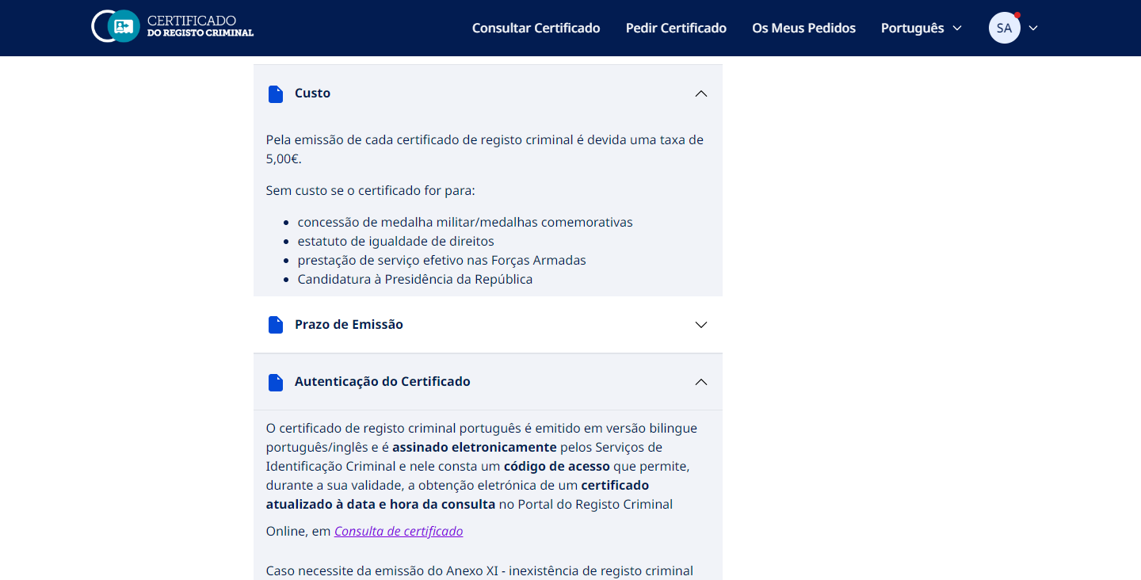 O conteúdo mais longo presente no sítio Web (página de Perguntas e Respostas) está compartimentado num "acordeão", isto é, um menu composto de cabeçalhos empilhados verticalmente que revelam mais detalhes quando acionados. Nota: O relatório de auditoria ao site aponta que em outra(s) página(s) com conteúdo longo, como a página "Acessibilidade", deve existir um índice no topo da página. Esse índice deve conter hiperligações para as várias seções que existem. Assim, estão previstas alterações a esse nível.

4.2
voltar à página inicial |  |  |  | 4 - ESTRUTURA DA INFORMAÇÃO
 | S | N | NA
 | x |  |  | 4.2 O layout do sítio Web é adaptável a plataformas móveis sem necessidade de efetuar varrimento horizontal
 |  |  |  | O layout do sítio Web deve ser adaptável aos tamanhos mais comuns de visualização, adaptando-se a várias larguras de ecrã sem que surjam barras de varrimento horizontais.

 | Listagem de evidências - https://registocriminal.justica.gov.pt
 | 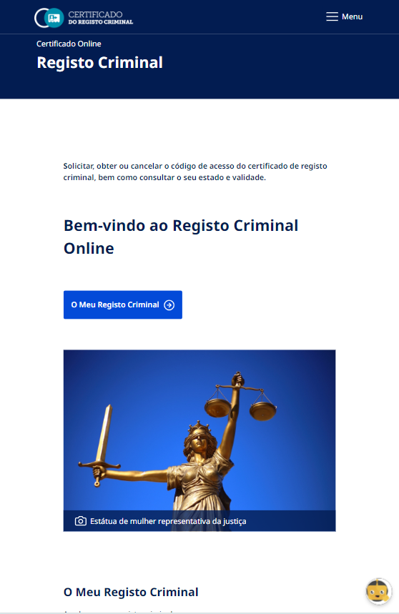 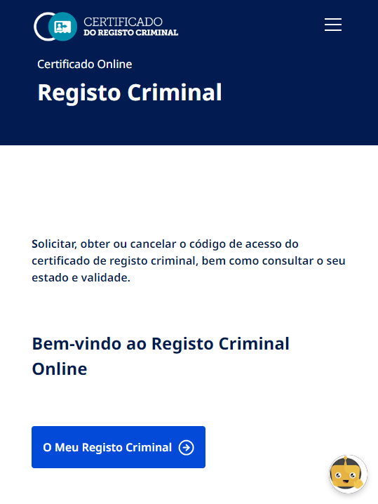 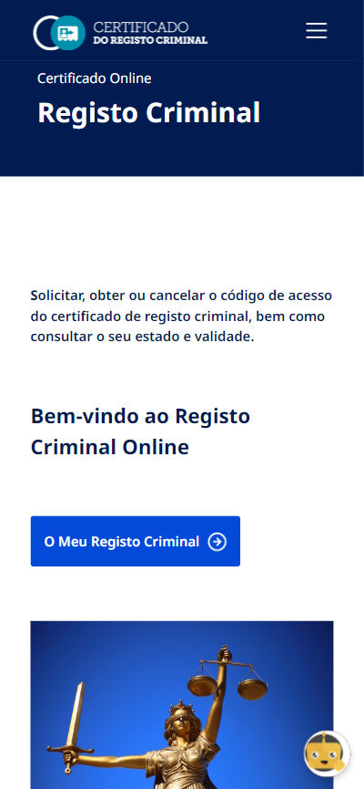 O layout do sítio Web é adaptável a plataformas móveis sem necessidade de efetuar varrimento horizontal.

5.1
voltar à página inicial |  |  |  | 5 - ELEMENTOS INTERATIVOS
 | S | N | NA
 | x |  |  | 5.1 Não existem elementos interativos acionados apenas com a passagem do rato (hover)
 |  |  |  | Não devem existir elementos de interação, como hiperligações ou botões, que aparecem apenas quando se passa por cima com um dispositivo apontador. Este método de interação não está disponível em aparelhos com interação por toque.

 | Listagem de evidências - https://registocriminal.justica.gov.pt
 | 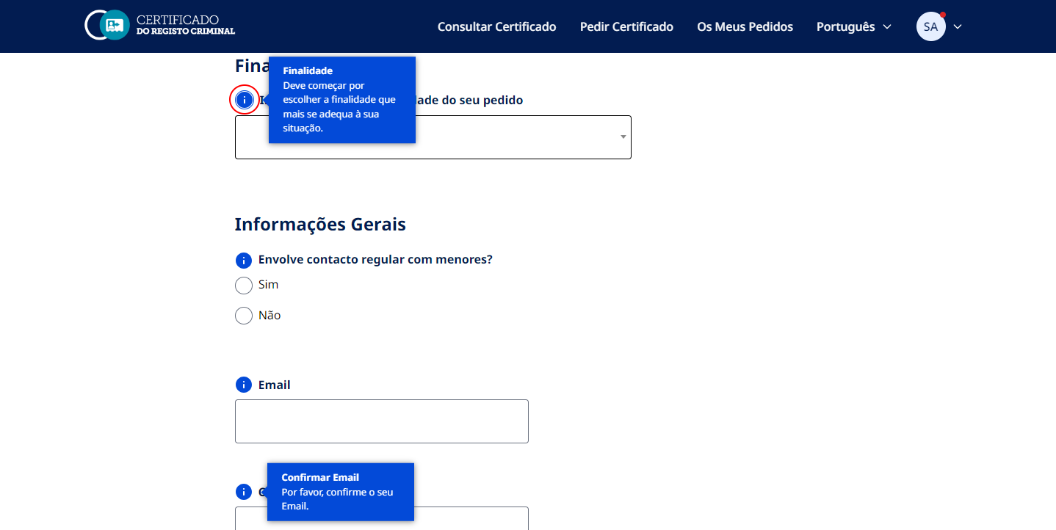 Não existem elementos interativos acionados apenas com a passagem do rato (hover). Mesmo num desktop/portátil as tooltips podem ser acedidas através da tecla "tab" e acionados pelo teclado, por toque, ou pela passagem do rato (hover).

5.2
voltar à página inicial |  |  |  | 5 - ELEMENTOS INTERATIVOS
 | S | N | NA
 |  | x |  | 5.2 Os elementos interativos têm uma dimensão mínima de 44px CSS (44 pontos) (vertical e horizontal)
 |  |  |  | De forma a assegurar que todos os elementos interativos são facilmente acionáveis por qualquer tipo de dispositivo apontador ou toque, estes devem ter a dimensão mínima de 44px CSS de altura e de largura.

 | Listagem de evidências - https://registocriminal.justica.gov.pt
 | 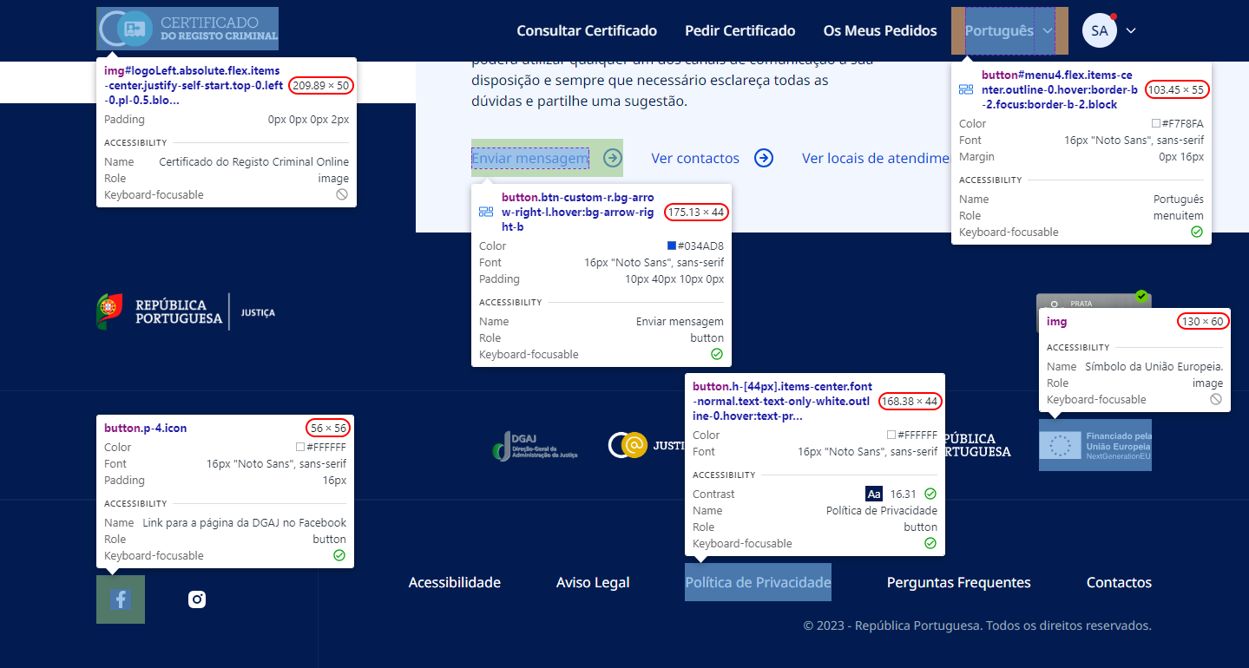 Na maioria das páginas, os elementos interativos têm uma dimensão mínima de 44px CSS (44 pontos, vertical e horizontal). Nota: O relatório de auditoria ao site apontou que na página Novo Pedido existem elementos interativos, compostos por radio button e rótulo, com 63px de largura e 26px de altura, não cumprindo as dimensões mínimas necessárias. Assim, estão previstas alterações a esse nível.

5.3
voltar à página inicial |  |  |  | 5 - ELEMENTOS INTERATIVOS
 | S | N | NA
 | x |  |  | 5.3 Há apenas um botão de ação principal por página e o mesmo encontra-se destacado
 |  |  |  | Deve existir apenas um botão de ação principal por página e o mesmo deve apresentar-se numa cor contrastante. Todos os outros botões devem ser considerados como secundários.

 | Listagem de evidências - https://registocriminal.justica.gov.pt
 | 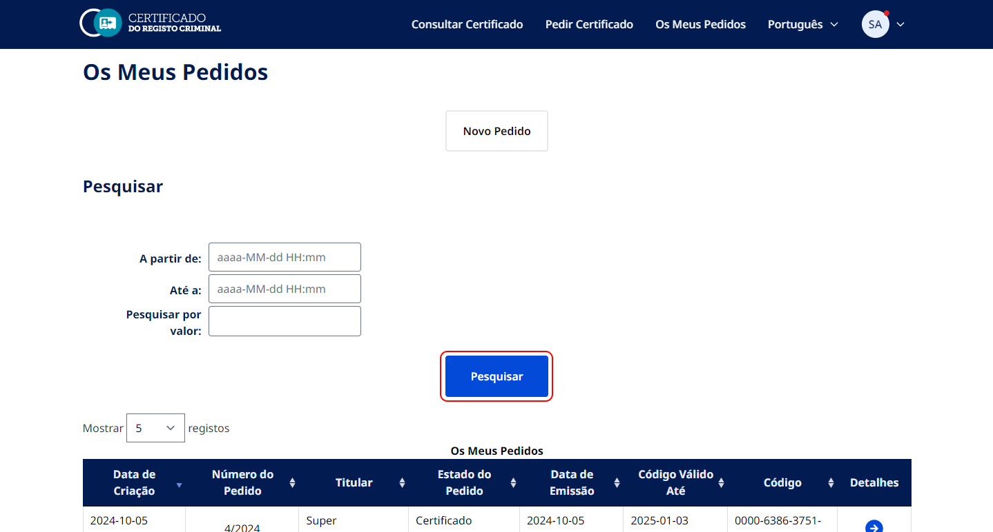 Há apenas um botão de ação principal por página e o mesmo encontra-se destacado.

5.4
voltar à página inicial |  |  |  | 5 - ELEMENTOS INTERATIVOS
 | S | N | NA
 | x |  |  | 5.4 Elementos gráficos interativos têm de aparentar ser clicáveis
 |  |  |  | Os elementos gráficos clicáveis devem ser percecionáveis como tal, através da forma, da cor ou do aparente volume.

 | Listagem de evidências - https://registocriminal.justica.gov.pt
 | 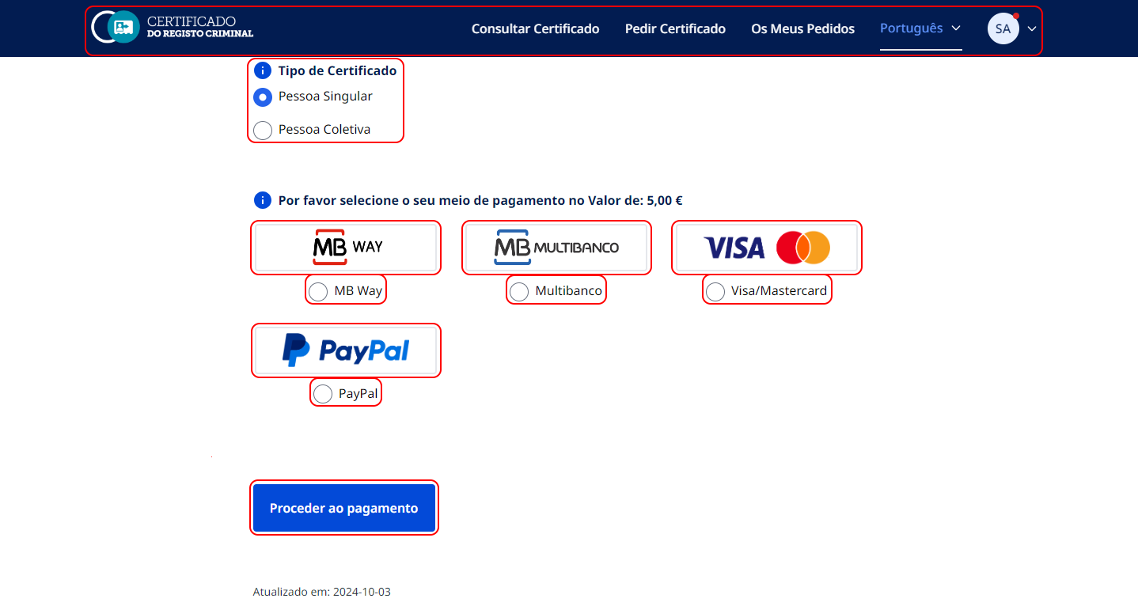 Os elementos gráficos clicáveis são percecionáveis como tal, através da forma, da cor ou do aparente volume.

